Hoja1
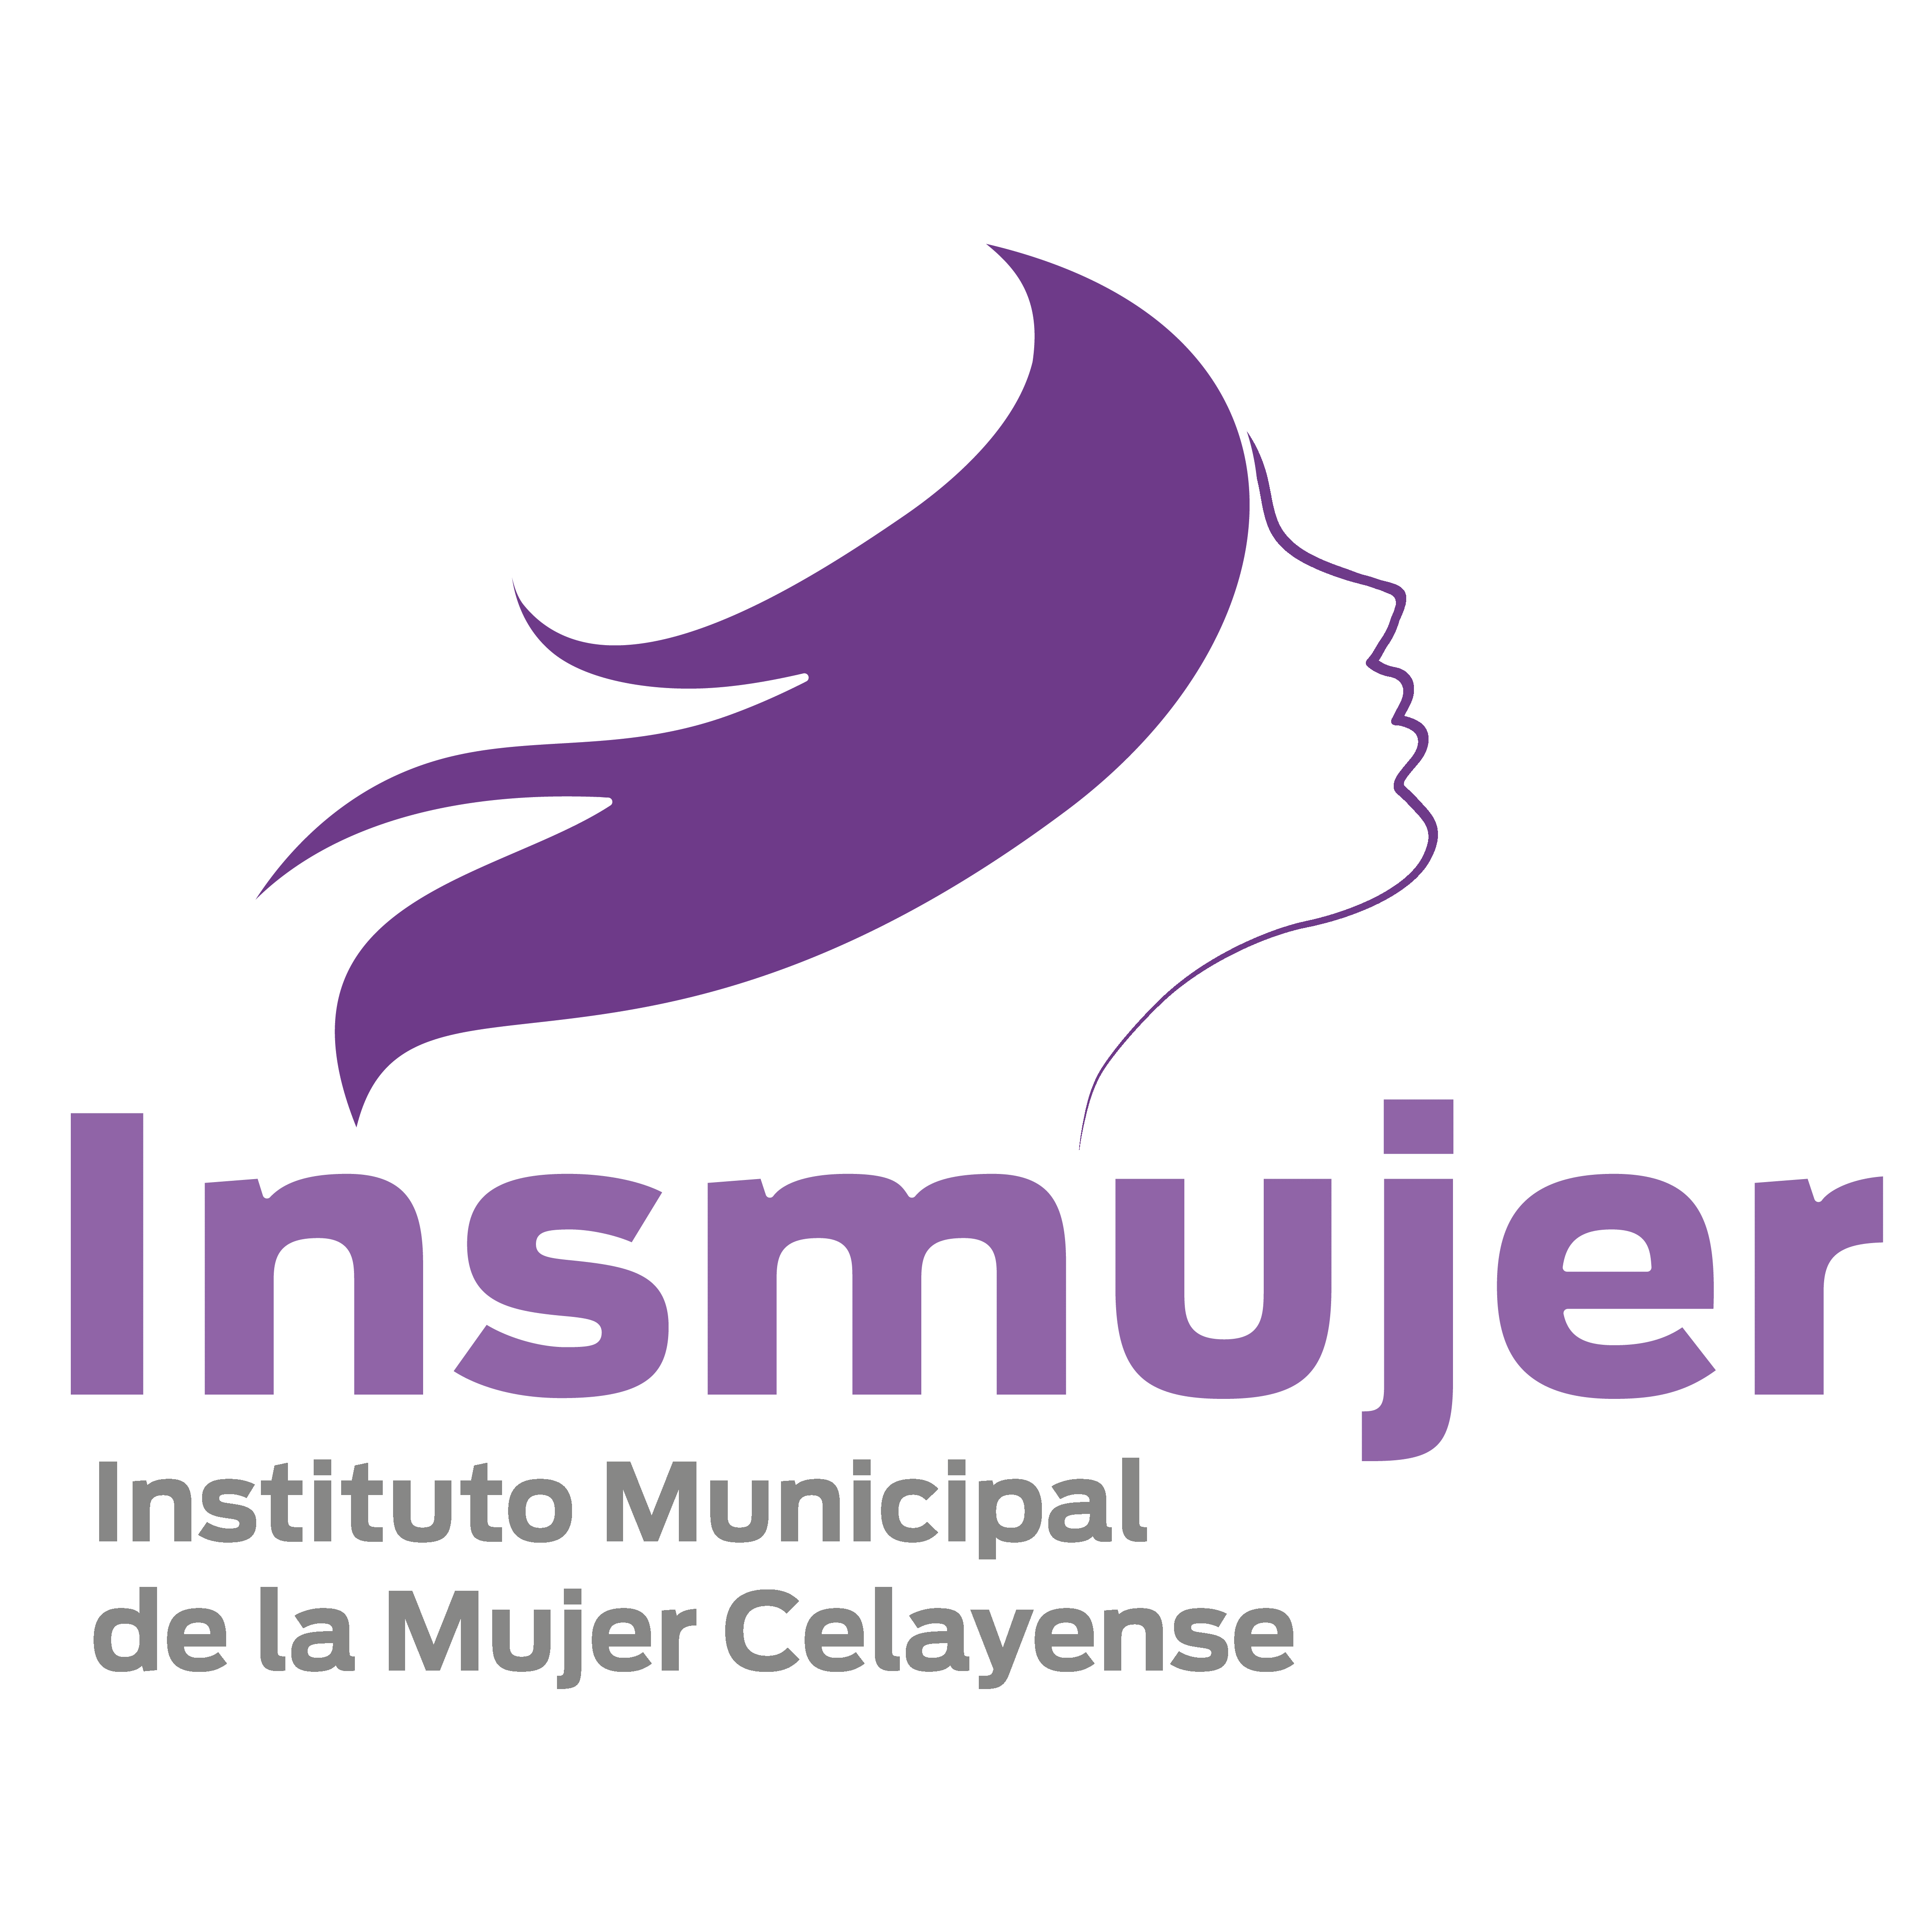
MUNICIPIO DE CELAYA GUANAJUATO
DESTINO DEL FORTAMUN
PRIMER TRIMESTRE DEL 2022
INSTITUTO MUNICIPAL DE LAS MUJERES DE CELAYA
DESTINO DE LAS APORTACIONES | MONTO PAGADO

" NADA QUE MANIFESTAR "

GRAN TOTAL | -

“Bajo protesta de decir verdad declaramos que los Estados Financieros y sus notas, son razonablemente correctos y son responsabilidad del emisor”.

